表紙
作成日

システム名 | D.Iブログ

 |  | 基本設計書

更新履歴

版数・リビジョン | 作成･更新日 |  | 改版理由・箇所 | PL | 担当

IO関連図
IO関連図
システム名 | 画面名 | 作成会社 | 担当者
生徒管理システム | プロスペクト一覧 | SI | 岩岬

社員マスタ
引合状況マスタ
受注確度マスタ

プロスペクト登録
プロスペクト詳細
引合先マスタ

プロスペクト登録

月別受注
見込金額
プロスペクト
一覧表

備考

画面レイアウト
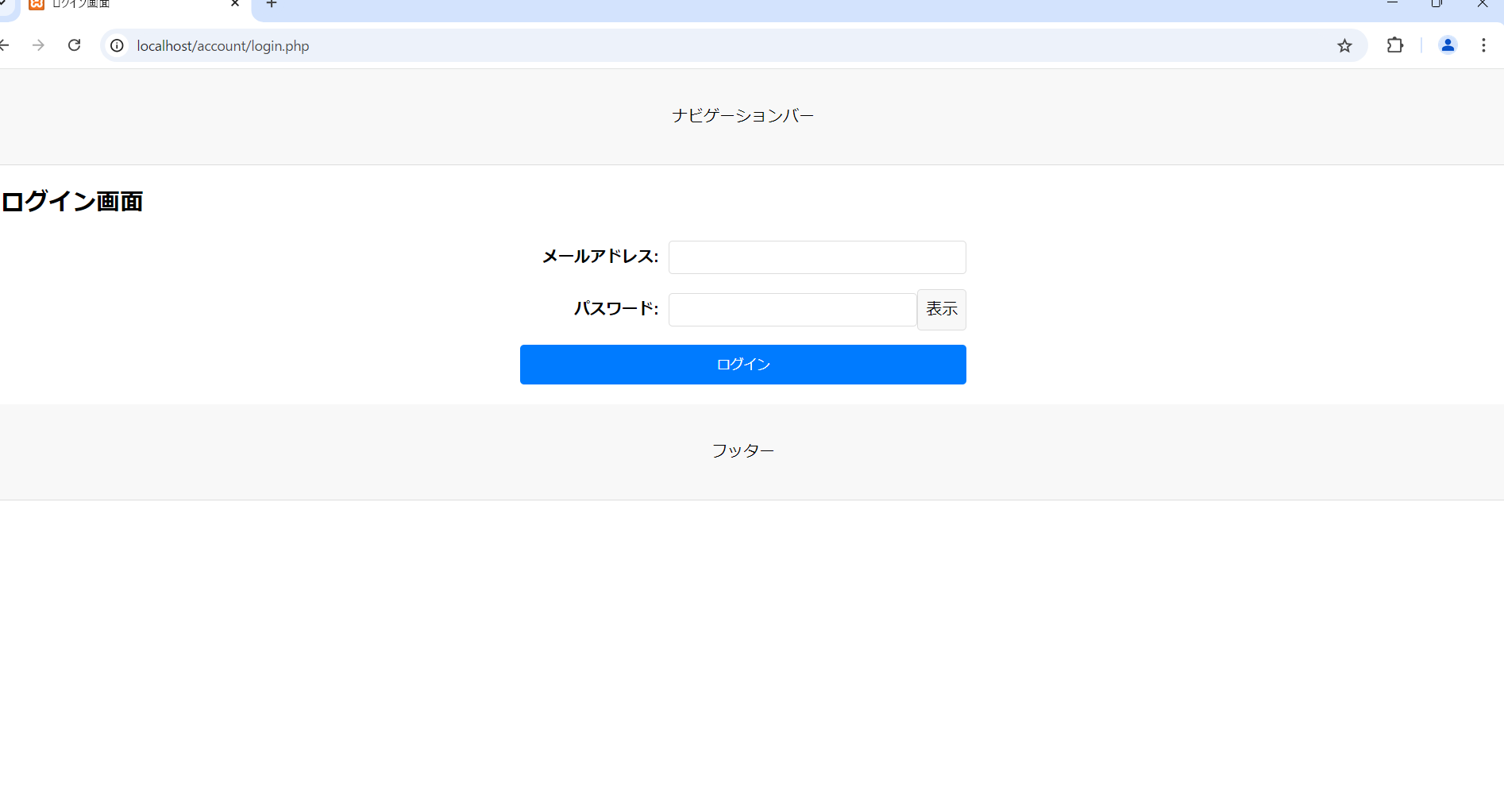
画面レイアウト
システム名 | 画面名 | 担当者
D.Iブログ | TOP画面 | 田中

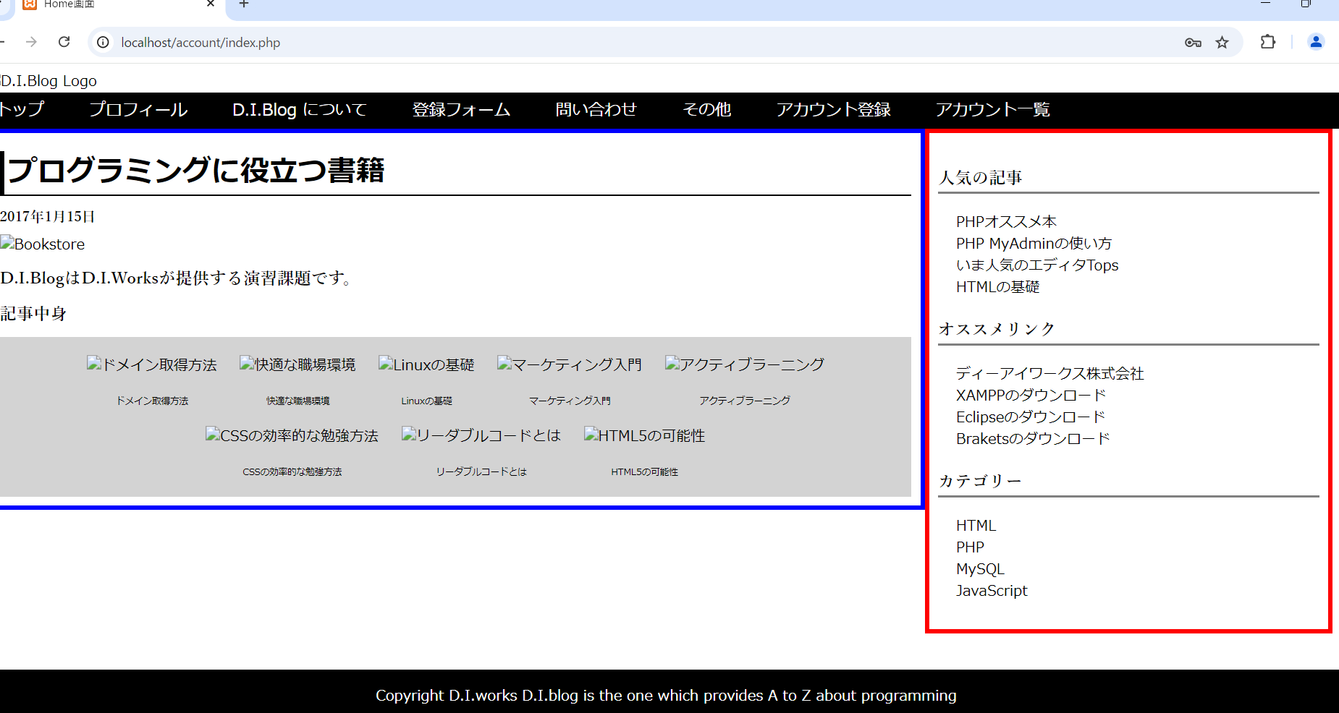

画面レイアウト
システム名 | 画面名 | 担当者
D.Iブログ | アカウント登録画面 | 田中
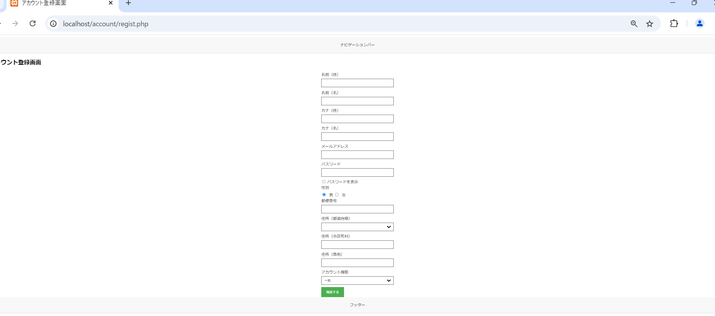

画面レイアウト
システム名 | 画面名 | 担当者
D.Iブログ | アカウント登録確認画面 | 田中

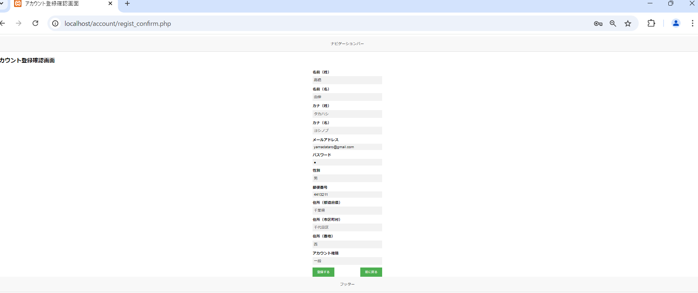

画面レイアウト
システム名 | 画面名 | 担当者
D.Iブログ | アカウント登録完了画面 | 田中



画面レイアウト
システム名 | 画面名 | 担当者
D.Iブログ | アカウント一覧画面 | 田中

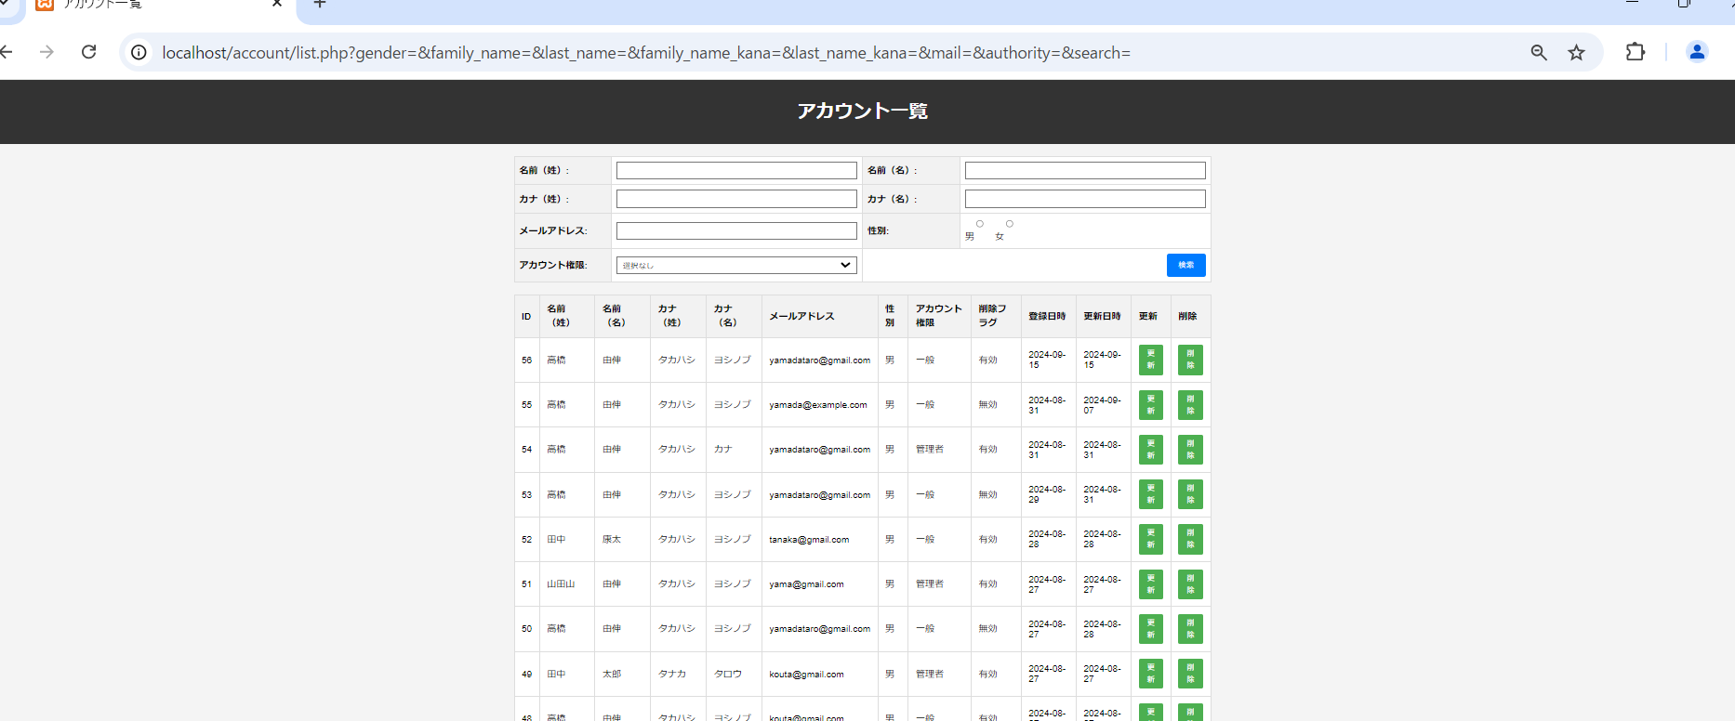

画面レイアウト
システム名 | 画面名 | 担当者
D.Iブログ | アカウント更新画面 | 田中

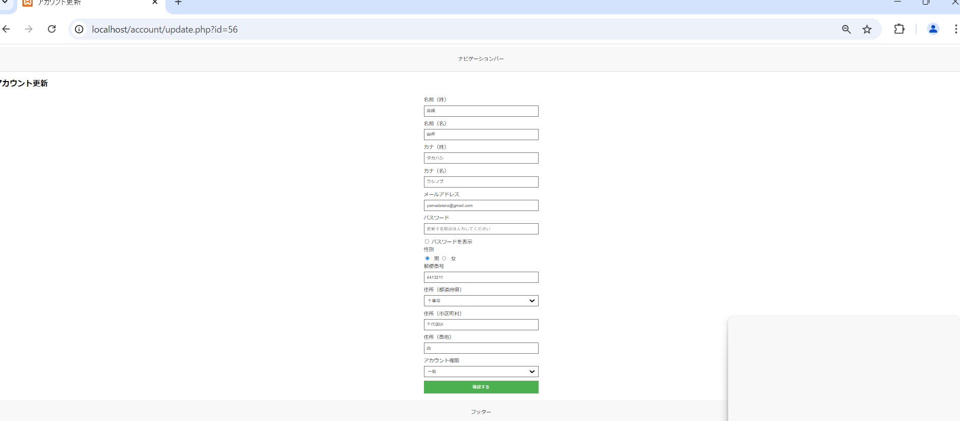

画面レイアウト
システム名 | 画面名 | 担当者
D.Iブログ | アカウント更新確認画面 | 田中



画面レイアウト
システム名 | 画面名 | 担当者
D.Iブログ | アカウント更新完了画面 | 田中

画面レイアウト
システム名 | 画面名 | 担当者
D.Iブログ | アカウント削除画面 | 田中

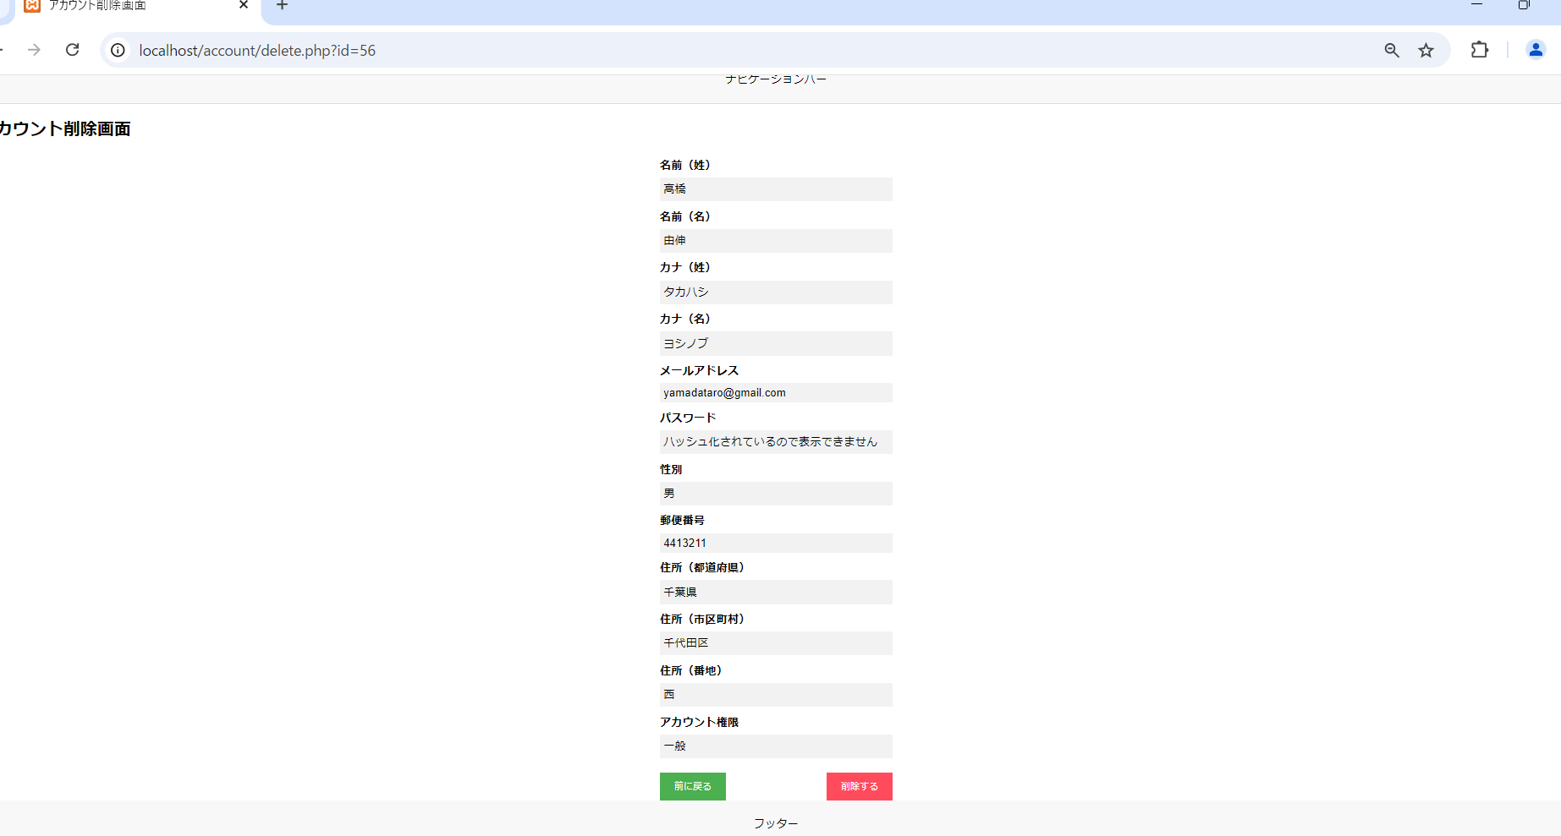

画面レイアウト
システム名 | 画面名 | 担当者
D.Iブログ | アカウント削除確認画面 | 田中

画面レイアウト
システム名 | 画面名 | 担当者
D.Iブログ | アカウント削除完了画面 | 田中

画面レイアウト
システム名 | 画面名 | 担当者
D.Iブログ | ログイン画面 | 田中

